상품제안서
로지텍 시그니처 무선 기계식 키보드 | 상품코드: S39016

 |  |  |  |  |  |  | 02-713-8555 | www.synergygift.co.kr
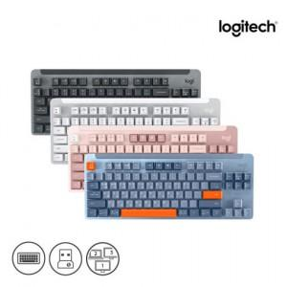 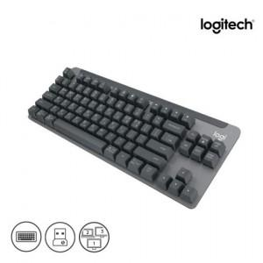 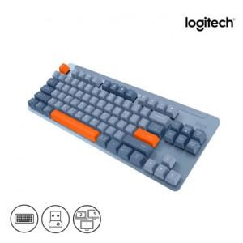

【상세/제작정보】 | <p><span style="font-size: 16px;">※ 로지텍코리아 공식수입 정품입니다!&nbsp;</span>​​</p>

【인쇄/포장옵션】 | 레이저 / 포장지포장

【공급단가】 | 수량 | 10~ | 100~ | 300~ | 500~ | 1,000~
*VAT별도 | 단가 | 96,250원 | 94,710원 | 92,400원 | 90,090원 | 88,550원

【상품 URL】 | https://www.synergygift.co.kr:443/src/goods_detail.php?gdno=39016

